상품제안서
국산정품 드림 목쿠션 일반형 (에어매시) | 상품코드: F00145

 |  |  |  |  |  |  | 02-412-0044 | www.easy1.co.kr
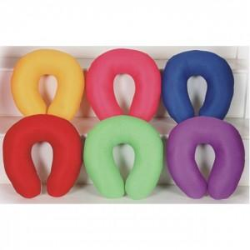

【상세/제작정보】 | 분리형 커버, 부드러운 극세사 원단 메모리폼

【인쇄/포장옵션】 | 자수 / OPP(비닐)

【공급단가】 | 수량 | 100~ | 300~ | 500~ | 1,000~ | 3,000~
*VAT별도 | 단가 | 5,460원 | 5,070원 | 4,870원 | 4,680원 | 4,560원

【상품 URL】 | https://dev.easy1.co.kr:443/src/goods_detail.php?gdno=145

